상품제안서
[바쏘] 블랙 라인 미니 5단 양우산 | 상품코드: F32569

 |  |  |  |  |  |  | 02-412-0044 | www.easy1.co.kr
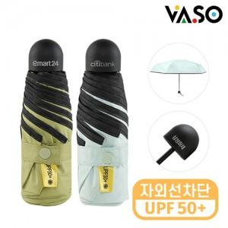

【상세/제작정보】 | <p><span style="font-size: 14pt;"><b>* 배송비 - 한박스 40개 / 4500원 별도&nbsp;</b></span></p>

【인쇄/포장옵션】 | 레이저, 컬러필름인쇄 / 포장지포장

【공급단가】 | 수량 | 50~ | 100~ | 500~ | 1,000~ | 2,000~
*VAT별도 | 단가 | 5,800원 | 5,600원 | 5,200원 | 5,100원 | 4,950원

【상품 URL】 | https://dev.easy1.co.kr:443/src/goods_detail.php?gdno=32569

